1 Pager
[Main Home] 하단 검색 모듈 상위 노출 실험 - 1 Pager

Target User | 본인이 찾고자 하는 메뉴나 제휴점이 있음에도 불구하고 하단 검색 기능을 찾지 못한 고객
Observation | 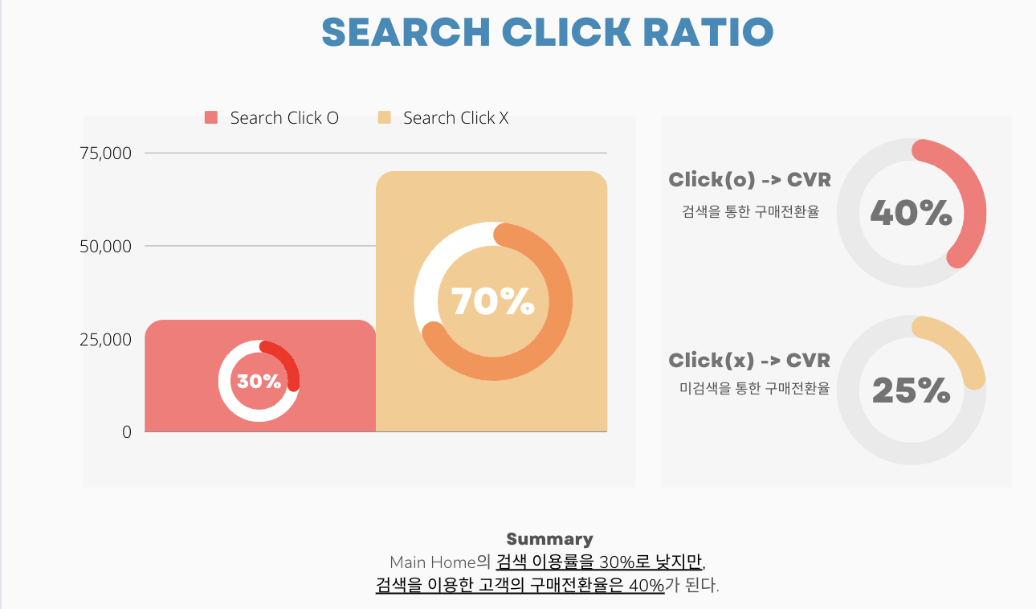

Problem Statement | 검색 기능을 찾지 못하여, 본인이 원하는 메뉴 및 제휴점을 찾지 못하여 이탈한다.
Hypothesis | 하단 검색탭을 상위로 노출시킨다면 검색 이용률이 더 높아질 것이다.
Experiments Group | 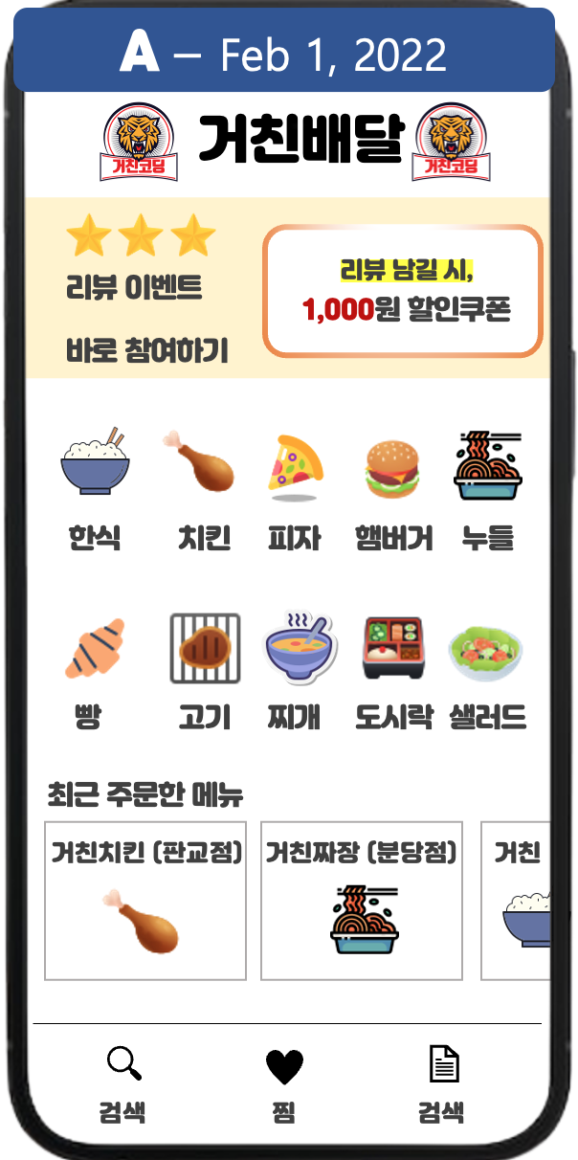 |  | 

Metric | Input Metric | Main Home 진입 유저 수 (= Main Home UV)
 | Output Metric | 구매 전환율 (= Order Complete UV / Main Home UV)
 |  | ARPU (= Average Revenue Per User)
 |  | 검색 이용률 (= Search Enter Click UV / Main Home UV)
Experiment Period | Base Metric(기존 지표) | Expected Metric(예상 지표) | Alpha(유의수준) | 1-Beta(검정력) | Minimum Sample Size
 | 30% | 30.6% (2%↑) | 5% | 80% | 92000
 | Period Calculation | Test Page UV | Required Days | # of Test Group | Period
 |  | 50,000 | 최소 2일(>=92,000) | 2개(A,B) | 최소 4일
Trade-Off | 홈 카테고리 이용이 줄어듬과 동시에 앱 전체의 탐색 과정을 하지 않은채 앱을 이탈할 수 있다.
Andon | 구매 전환율 및 매출의 유의미한 하락(3일 이상 지속)

